行政事業レビューシート
 |  |  |  |  |  |  |  |  |  |  |  |  |  |  | 事業番号 |  |  |  | 2022 |  |  |  | - | 環境 |  |  | - | 21 |  | - | 0164
令和4年度行政事業レビューシート |  |  |  |  |  |  |  |  |  |  |  |  |  |  |  |  |  |  |  |  |  |  | （ | 環境省 |  |  |  |  |  |  |  |  |  | ）
事業名 |  |  |  | 電子マニフェスト普及拡大事業 |  |  |  |  |  |  |  |  |  |  |  | 担当部局庁 |  |  |  | 環境再生・資源循環局 |  |  |  |  |  |  |  |  | 作成責任者
事業開始年度 |  |  |  | 平成16年度 |  |  |  |  | 事業終了 （予定）年度 |  |  | 終了予定なし |  |  |  | 担当課室 |  |  |  | 廃棄物規制課 |  |  |  |  |  |  |  |  | 廃棄物規制課長 松田 尚之
会計区分 |  |  |  | 一般会計
根拠法令 （具体的な 条項も記載） |  |  |  | 廃棄物の処理及び清掃に関する法律第12条の５等 |  |  |  |  |  |  |  |  |  |  |  | 関係する 計画、通知等 |  |  |  | ・第四次循環型社会形成推進基本計画 ・オンライン利用率引上げに係る基本計画（産業廃棄物のマニフェスト制度）
主要政策・施策 |  |  |  | - |  |  |  |  |  |  |  |  |  |  |  | 主要経費 |  |  |  | その他の事項経費
事業の目的 （目指す姿を簡潔に。3行程度以内） |  |  |  | 電子マニフェストは、紙マニフェストに比べ、排出事業者及び処理業者にとっては、事務処理の効率化、情報管理の合理化等、都道府県等にとっては、監視業務の合理化、不適正処理の原因究明の迅速化等のメリットがある。平成30年6月に閣議決定された第四次循環型社会形成推進基本計画において、電子マニフェストの普及率を令和４年（2022年）度までに70％とする目標が定められており、電子マニフェストへの加入促進を推進し、普及率を向上させる。
事業概要 （5行程度以内。別添可） |  |  |  | ・電子マニフェストシステムの機能強化：産業廃棄物行政情報システムとのデータ連携及び電子マニフェストデータとの照合・警告機能実装にかかる改修を行う。 ・電子マニフェスト普及啓発事業：電子マニフェスト未加入業者に対する加入促進を目的として電子マニフェスト導入説明会を開催し、紙マニフェストから電子マニフェストへの移行を促すほか、業種別事例集を作成する。
実施方法 |  |  |  | 委託・請負
予算額・ 執行額 （単位:百万円） |  |  |  |  |  |  |  |  |  |  | 令和元年度 |  |  | 令和2年度 |  |  |  |  | 令和3年度 |  |  |  |  |  | 令和4年度 |  |  |  |  | 令和5年度要求
 |  |  |  | 予算の状況 |  | 当初予算 |  |  |  |  | 93 |  |  | 87 |  |  |  |  | 5 |  |  |  |  |  | 5 |  |  |  |  | 5
 |  |  |  |  |  | 補正予算 |  |  |  |  | - |  |  | 143 |  |  |  |  | - |  |  |  |  |  | -
 |  |  |  |  |  | 前年度から繰越し |  |  |  |  | - |  |  | - |  |  |  |  | 143 |  |  |  |  |  | - |  |  |  |  | -
 |  |  |  |  |  | 翌年度へ繰越し |  |  |  |  | - |  |  | ▲ 143 |  |  |  |  | - |  |  |  |  |  | -
 |  |  |  |  |  | 予備費等 |  |  |  |  | - |  |  | - |  |  |  |  | - |  |  |  |  |  | -
 |  |  |  |  |  | 計 |  |  |  |  | 93 |  |  | 87 |  |  |  |  | 148 |  |  |  |  |  | 5 |  |  |  |  | 5
 |  |  |  | 執行額 |  |  |  |  |  |  | 92 |  |  | 70 |  |  |  |  | 95
 |  |  |  | 執行率（％） |  |  |  |  |  |  | 99% |  |  | 80% |  |  |  |  | 64%
 |  |  |  | 当初予算＋補正予算に対する執行額の割合（％） |  |  |  |  |  |  | 99% |  |  | 30% |  |  |  |  | 1900%
令和4・5年度 予算内訳 （単位：百万円） |  |  |  | 歳出予算目 |  |  |  |  |  |  | 令和4年度当初予算 |  |  | 令和5年度要求 |  |  |  |  | 主な増減理由
 |  |  |  | 環境保全調査等委託費 |  |  |  |  |  |  | 5 |  |  | 5 |  |  |  |  | -

 |  |  |  | 計 |  |  |  |  |  |  | 5 |  |  | 5
活動内容 （アクティビティ） |  |  |  | ・電子マニフェストシステムに未加入の事業者・地方公共団体を対象に電子マニフェスト制度の導入説明会を開催した。 ・電子マニフェストの活用を含め、排出事業者における産業廃棄物の適正処理に関する取組事例を調査し、排出事業者責任の徹底と産業廃棄物の適正処理に関する体系立った理解や意識の向上を促すことを目的とした業務別事例集を作成した。 ・電子マニフェストの利便性の向上のために電子マニフェストシステムの改修を行った。 ・電子マニフェストシステムと産業廃棄物行政情報システムとのデータ連携にかかる改修を行った。
活動目標及び 活動実績 （アウトプット） |  |  |  | 活動目標 |  |  |  |  |  |  | 活動指標 |  |  |  |  |  | 単位 |  |  | 令和元年度 |  |  | 令和2年度 |  |  | 令和3年度 |  |  | 4年度 活動見込 |  |  | 5年度 活動見込
 |  |  |  | 電子マニフェスト導入説明会を７回開催する |  |  |  |  |  |  | 電子マニフェスト導入説明会の開催回数 |  |  |  |  | 活動実績 | 回 |  |  | 25 |  |  | 13 |  |  | 37 |  |  | - |  |  | -
 |  |  |  |  |  |  |  |  |  |  |  |  |  |  |  | 当初見込み | 回 |  |  | 25 |  |  | 13 |  |  | 37 |  |  | 7 |  |  | -
単位当たり コスト |  |  |  | 算出根拠 |  |  |  |  |  |  |  |  |  |  |  |  | 単位 |  |  | 令和元年度 |  |  | 令和2年度 |  |  | 令和3年度 |  |  | 4年度活動見込
 |  |  |  | Ｘ：電子マニフェスト普及啓発活動に係る執行額（千円） ／Ｙ：（説明会）実施回数（回） |  |  |  |  |  |  |  |  |  |  |  | 単位当たり コスト | 千円 |  |  | 233 |  |  | 270 |  |  | 227 |  |  | 309
 |  |  |  |  |  |  |  |  |  |  |  |  |  |  |  | 計算式 | Ｘ / Ｙ |  |  | 5,822/25 |  |  | 3,504/13 |  |  | 8,388/37 |  |  | 2,160/7
成果目標及び 成果実績 （アウトカム） |  |  |  | 定量的な成果目標 |  |  |  |  |  |  | 成果指標 |  |  |  |  |  | 単位 |  |  | 令和元年度 |  |  | 令和2年度 |  |  | 令和3年度 |  |  | 中間目標 |  |  | 目標最終年度
 |  |  |  |  |  |  |  |  |  |  |  |  |  |  |  |  |  |  |  |  |  |  |  |  |  |  |  |  | - |  | 年度 | 4 | 年度
 |  |  |  | 令和４年度までに、利用割合を70%にする。 |  |  |  |  |  |  | 電子マニフェストの利用割合（電子マニフェスト登録件数／5000万件） |  |  |  |  | 成果実績 | ％ |  |  | 63 |  |  | 65 |  |  | 72 |  |  | - |  |  | -
 |  |  |  |  |  |  |  |  |  |  |  |  |  |  |  | 目標値 | ％ |  |  | 70 |  |  | 70 |  |  | 70 |  |  | - |  |  | 70
 |  |  |  |  |  |  |  |  |  |  |  |  |  |  |  | 達成度 | ％ |  |  | 90 |  |  | 93 |  |  | 103 |  |  | - |  |  | -
根拠として用いた 統計・データ名 （出典） |  |  |  | 第四次循環型社会形成推進基本計画（平成30年6月閣議決定）

成果目標及び成果実績（アウトカム）欄についてさらに記載が必要な場合はチェックの上【別紙１】に記載 |  |  |  |  |  |  |  |  |  |  |  |  |  |  |  |  |  |  |  |  |  |  |  |  |  |  |  | チェック
政策評価、新経済・財政再生計画との関係 | 政策評価 | 政策 |  | -
 |  | 施策 |  | ４．資源循環政策の推進 |  |  |  |  |  |  |  |  |  | 政策評価書URL |  |  | https://www.env.go.jp/guide/seisaku/index.html
 |  |  |  |  |  |  |  |  |  |  |  |  |  | 該当箇所 |  |  | 目標4-4
 | 新経済・財政再生計画改革工程表 2021 | 取組事項 |  | 分野： |  |  | - |  |  |  |  |  | -
 |  |  |  | （新経済・財政再生計画改革工程表 2021）URL： |  |  |  |  |  |  |  |  | -
 |  |  |  | 該当箇所 |  |  |  |  |  |  |  |  | -
事業所管部局による点検・改善
 | 項 目 |  |  |  |  |  |  |  |  |  |  |  |  |  |  |  |  |  | 評 価 |  | 評価に関する説明
国費投入の必要性 | 事業の目的は国民や社会のニーズを的確に反映しているか。 |  |  |  |  |  |  |  |  |  |  |  |  |  |  |  |  |  | ○ |  | 不法投棄等の不適正処理の防止に資する電子マニフェストの普及促進が求められている。
 | 地方自治体、民間等に委ねることができない事業なのか。 |  |  |  |  |  |  |  |  |  |  |  |  |  |  |  |  |  | ○ |  | 全国で利用される電子マニフェストのシステム等に関わる業務であり、国が事業を実施する必要がある。
 | 政策目的の達成手段として必要かつ適切な事業か。政策体系の中で優先度の高い事業か。 |  |  |  |  |  |  |  |  |  |  |  |  |  |  |  |  |  | ○ |  | 電子マニフェストの普及促進に向けた成果目標を達成するためには、利便性の高いシステムの構築や説明会等が必要である。
事業の効率性 | 競争性が確保されているなど支出先の選定は妥当か。 |  |  |  |  |  |  |  |  |  |  |  |  |  |  |  |  |  | ○ |  | ・一般競争入札を利用し、公告期間を十分確保することで競争性を確保しながら支出先を選定している。 ・電子マニフェストシステムの改修に関する業務については、電子マニフェストシステムを停止することなく改修する必要があり、緊急時に直ちに対応可能な者が履行する必要があるため、廃棄物処理法に基づき指定された情報処理センターに委託することが妥当。 ・データ連携機能にかかるシステム改修は、電子マニフェストシステムにおける障害のリスクを最大限に排除する必要があり、安全かつ効率的に本データ連係を遂行する知識、能力を有していなければならないため、実際に産業廃棄物行政情報システムの運用・保守業務を担い、同システムについて熟知し、かつ、現に検証環境・通信環境等を備えている者に委託する必要があった。
 |  | 一般競争契約、指名競争契約又は随意契約（企画競争）による支出のうち、一者応札又は一者応募となったものはないか。 |  |  |  |  |  |  |  |  |  |  |  |  |  |  |  |  | 有
 |  | 競争性のない随意契約となったものはないか。 |  |  |  |  |  |  |  |  |  |  |  |  |  |  |  |  | 有
 | 受益者との負担関係は妥当であるか。 |  |  |  |  |  |  |  |  |  |  |  |  |  |  |  |  |  | ‐ |  | -
 | 単位当たりコスト等の水準は妥当か。 |  |  |  |  |  |  |  |  |  |  |  |  |  |  |  |  |  | ○ |  | 事業者にコスト等について確認を行いつつ事業を実施した。
 | 資金の流れの中間段階での支出は合理的なものとなっているか。 |  |  |  |  |  |  |  |  |  |  |  |  |  |  |  |  |  | ‐ |  | -
 | 費目・使途が事業目的に即し真に必要なものに限定されているか。 |  |  |  |  |  |  |  |  |  |  |  |  |  |  |  |  |  | ○ |  | 事業者に費目・使途について確認を行いつつ事業を実施した。
 | 不用率が大きい場合、その理由は妥当か。（理由を右に記載） |  |  |  |  |  |  |  |  |  |  |  |  |  |  |  |  |  | ○ |  | 産業廃棄物管理票電子処理システム改修等において、当初見積もりより安価で事業が実施できたため。
 | 繰越額が大きい場合、その理由は妥当か。（理由を右に記載） |  |  |  |  |  |  |  |  |  |  |  |  |  |  |  |  |  | ○ |  | 予定していた電子マニフェストシステムの機能構築について、追加調整を行う必要が生じたため。
 | その他コスト削減や効率化に向けた工夫は行われているか。 |  |  |  |  |  |  |  |  |  |  |  |  |  |  |  |  |  | ○ |  | 事業の内容について、随時見直しを行っている。
事業の有効性 | 成果実績は成果目標に見合ったものとなっているか。 |  |  |  |  |  |  |  |  |  |  |  |  |  |  |  |  |  | ○ |  | 電子マニフェストの利用割合は年々上昇し、令和３年度末時点で72％となり、成果目標を達成した。
 | 事業実施に当たって他の手段・方法等が考えられる場合、それと比較してより効果的あるいは低コストで実施できているか。 |  |  |  |  |  |  |  |  |  |  |  |  |  |  |  |  |  | ○ |  | 事業は、利用者の利便性向上や周知に最も効果的かつ低コストな手段・方法で実施している。
 | 活動実績は見込みに見合ったものであるか。 |  |  |  |  |  |  |  |  |  |  |  |  |  |  |  |  |  | ○ |  | 活動実績は、当初見込みと同程度である。
 | 整備された施設や成果物は十分に活用されているか。 |  |  |  |  |  |  |  |  |  |  |  |  |  |  |  |  |  | ○ |  | 強化されたシステムは、電子マニフェストの利用者に活用されており、その利用割合は年々上昇している。
関連事業 | 関連する事業がある場合、他部局・他府省等と適切な役割分担を行っているか。（役割分担の具体的な内容を各事業の右に記載） |  |  |  |  |  |  |  |  |  |  |  |  |  |  |  |  |  | ‐ |  | -
 | 事業番号 |  |  |  |  |  |  |  |  | 事業名
 |  |  |  |  |  |  |  |  |  | -
点検・改善結果 | 点検結果 |  |  | 平成30年6月に閣議決定された第四次循環型社会形成推進基本計画で、令和４年（2022年）までに電子マニフェストの普及率を70％にするとの目標が設定され、平成30年10月に策定した「電子マニフェスト普及拡大に向けたロードマップ」等に基づき、電子マニフェストシステムの機能強化及び電子マニフェスト普及啓発に係る各種施策を推進した結果、令和3年度末時点で72％まで上昇した。
 | 改善の 方向性 |  |  | 引き続き、都道府県等と協力して、電子マニフェスト導入説明会の開催等による電子マニフェストへの加入促進のための施策を推進するとともに、電子マニフェストシステムの改修を行い、利便性を高めることにより普及率を向上させる。
外部有識者の所見
外部有識者点検対象外
行政事業レビュー推進チームの所見
現状通り |  |  | 成果目標を達成していることからより高い目標を設定し、電子マニフェストの利用割合向上に向けた施策を推進すること。
所見を踏まえた改善点/概算要求における反映状況
現状通り |  |  | より高い成果目標の設定を検討し、電子マニフェストへの加入促進のための施策を推進する。
備考
＜公開プロセスの結果＞ ○実施年度…H28年度 ○レビュー番号…162 ○事業名…ＩＴを活用した循環型地域づくり基盤整備事業 ○評価結果 事業全体の抜本的改善 （事業全体の抜本的改善：３人、事業内容の一部改善：３人） ○とりまとめコメント 事業開始から10年以上経過したにも関わらず、普及率が50％未満と低く、普及率向上に向けた様々な対策をすべきであり、電子マニュフェストについては、いずれかの時期に義務化すべき。アプリの検討をする際に現場の声を聞き、簡易なやり方を検討すべき。データ等についてはきめ細やかな検証を行うべき。 普及率の向上のためにも一度抜本的な見直しをすべき。 ○対応状況の概要 食品廃棄物の不適正転売事案を踏まえ、不正防止の徹底に向け、平成２８年度に電子マニフェストシステムの不正検知機能の強化を行った。また、情報処理センターにおいては、少量排出事業者の経済的負担の軽減を図るため、平成２９年４月から電子マニフェスト使用料金の引き下げを行った。 更に、公開プロセスの指摘を踏まえ、平成２９年６月に廃棄物処理法を改正し、特定の産業廃棄物を多量に排出する事業者に対し、電子マニフェストの使用を義務付けることとした。 循環型社会形成推進基本計画 https://www.env.go.jp/recycle/circul/keikaku.html 電子マニフェスト普及拡大に向けたロードマップ http://www.env.go.jp/recycle/waste/index.html 廃棄物処理制度の見直しの方向性 http://www.env.go.jp/council/toshin/t03-h2802.pdf
関連する過去のレビューシートの事業番号
平成23年度 |  | 127
平成24年度 |  | 135
平成25年度 |  | 171
平成26年度 |  | 169
平成27年度 |  | 171
平成28年度 |  | 162
平成29年度 |  | 175
平成30年度 |  | 175
令和元年度 |  | 環境省 |  |  | - |  |  | 0169
令和2年度 |  | 環境省 |  |  |  |  |  | 0174
令和3年度 |  | 2021 |  | 環境 |  |  | 20 | 0178 |  | 00
資金の流れ （資金の受け取り先が何を行っているかについて補足する） （単位：百万円） |  |  |  | ※令和3年度実績を記入。執行実績がない新規事業、新規要求事業については現時点で予定やイメージを記入。

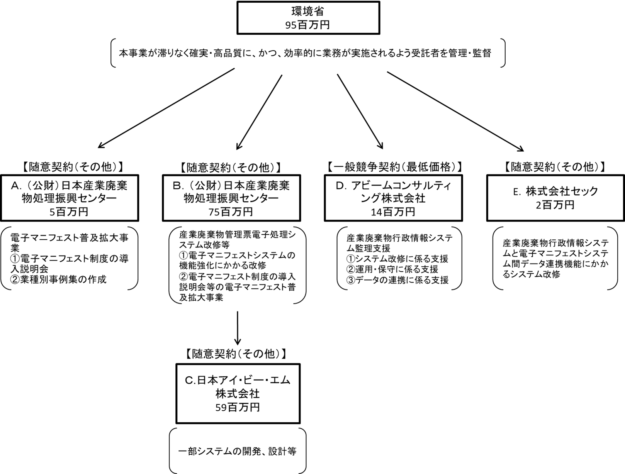

費目・使途 （「資金の流れ」においてブロックごとに最大の金額が支出されている者について記載する。費目と使途の双方で実情が分かるように記載） |  |  |  | A.公益財団法人日本産業廃棄物処理振興センター |  |  |  |  |  |  |  |  |  |  |  |  |  | B.公益財団法人日本産業廃棄物処理振興センター
 |  |  |  | 費 目 |  |  |  | 使 途 |  |  |  |  |  |  |  | 金 額 (百万円） |  | 費 目 |  |  |  | 使 途 |  |  |  |  |  |  |  |  |  | 金 額 (百万円）
 |  |  |  | 人件費 |  |  |  | 企画等 |  |  |  |  |  |  |  | 3 |  | 外注費 |  |  |  | システム機構構築 |  |  |  |  |  |  |  |  |  | 54
 |  |  |  | 業務費 |  |  |  | 通信運搬費、印刷製本費等 |  |  |  |  |  |  |  | 1 |  | 人件費 |  |  |  | 企画等 |  |  |  |  |  |  |  |  |  | 9
 |  |  |  | 一般管理費 |  |  |  |  |  |  |  |  |  |  |  | 1 |  | 業務費 |  |  |  | 通信運搬費、印刷製本費等 |  |  |  |  |  |  |  |  |  | 3
 |  |  |  |  |  |  |  |  |  |  |  |  |  |  |  |  |  | 一般管理費 |  |  |  |  |  |  |  |  |  |  |  |  |  | 2
 |  |  |  |  |  |  |  |  |  |  |  |  |  |  |  |  |  | 消費税 |  |  |  |  |  |  |  |  |  |  |  |  |  | 7
 |  |  |  | 計 |  |  |  |  |  |  |  |  |  |  |  | 5 |  | 計 |  |  |  |  |  |  |  |  |  |  |  |  |  | 75
 |  |  |  | C.日本アイ・ビー・エム株式会社 |  |  |  |  |  |  |  |  |  |  |  |  |  | D.アビームコンサルティング株式会社
 |  |  |  | 費 目 |  |  |  | 使 途 |  |  |  |  |  |  |  | 金 額 (百万円） |  | 費 目 |  |  |  | 使 途 |  |  |  |  |  |  |  |  |  | 金 額 (百万円）
 |  |  |  | 業務委託費 |  |  |  | システム開発等 |  |  |  |  |  |  |  | 54 |  | 人件費 |  |  |  | 技術指導、技術支援、品質管理を含む以下の監理支援 |  |  |  |  |  |  |  |  |  | 13
 |  |  |  | 消費税 |  |  |  |  |  |  |  |  |  |  |  | 5 |  | 消費税 |  |  |  |  |  |  |  |  |  |  |  |  |  | 1
 |  |  |  | 計 |  |  |  |  |  |  |  |  |  |  |  | 59 |  | 計 |  |  |  |  |  |  |  |  |  |  |  |  |  | 14
 |  |  |  | E.株式会社セック |  |  |  |  |  |  |  |  |  |  |  |  |  | F.
 |  |  |  | 費 目 |  |  |  | 使 途 |  |  |  |  |  |  |  | 金 額 (百万円） |  | 費 目 |  |  |  | 使 途 |  |  |  |  |  |  |  |  |  | 金 額 (百万円）
...

